상품제안서
알로 LCD 휴대용 터보 선풍기 FT1 | 상품코드: F27022

 |  |  |  |  |  |  | 02-412-0044 | www.easy1.co.kr
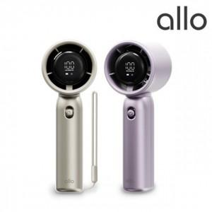

【상세/제작정보】 | ★ 덤증정(100+1) ★

【인쇄/포장옵션】 | 레이저, DTF1곳 / 포장지포장

【공급단가】 | 수량 | 50~ | 100~ | 500~ | 1,000~ | 2,000~
*VAT별도 | 단가 | 32,180원 | 31,630원 | 31,090원 | 30,540원 | 30,000원

【상품 URL】 | http://www.easy1.co.kr/src/goods_detail.php?gdno=27022

